关系图
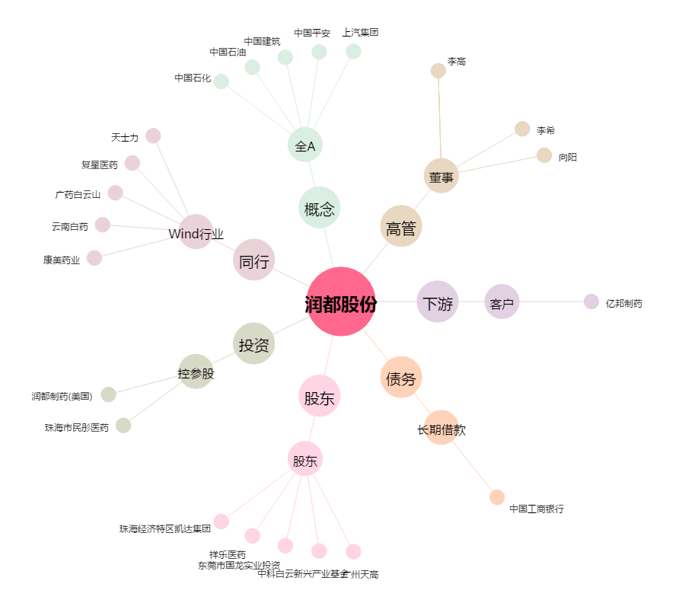
润都股份[002923.SZ] - 关系概览图

